公式-本利和
 |  | 本利和 |  |  | 知识点：单元格地址引用——文本公式转换为excel的公式。
存期 (年) | 1 | 2 | 3 | 5 | 本利和 = 本金 ×（1 + 年利率 × 存期年数）
年利率 本金 | 3.00% | 3.50% | 4.00% | 4.25%
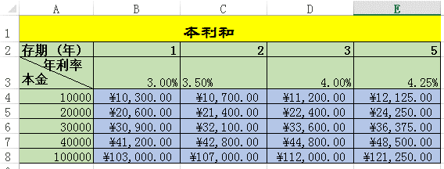
10000 | 10300 | 10700 | 11200 | 12125
20000 | 20600 | 21400 | 22400 | 24250
30000 | 30900 | 32100 | 33600 | 36375
40000 | 41200 | 42800 | 44800 | 48500
100000 | 103000 | 107000 | 112000 | 121250

要求：公式计算本利和，只需输入一个公式，其他复制而得。

 |  | 填充柄

VLOOKUP函数模型
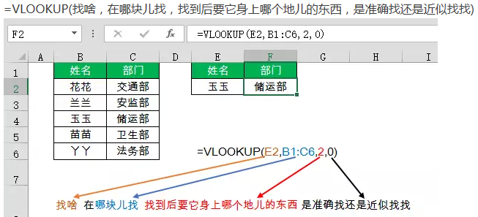
 |  |  | VLOOKUP函数动态图解

函数解释：
搜索表区域首列满足条件的元素，确定待检索单元格所在的区域中的行序号，再进一步返回选定单元格的值。

第3参数，返回查找区域内第几列的数据
 |  |  |  |  | 需要的列数据：
 |  | 查找值： |  | 7
 | 1 | 湖南 |  | 区号 |  | 结果： | 0731 | 查找区域
第1参数，查找的内容
第4参数，匹配（精确或模糊）
查找方向
 |  |  |  |  |  |  |  |  | 前提：查找值必须位于查找区域的第一列
 |  | 简称 | 省会 | 省花 | 景点 | 特产 | 区号
 | 江西 | 赣 | 南昌 | 杜鹃 | 庐山 | 瓷器 | 0791
 | 浙江 | 浙 | 杭州 | 玉兰 | 西湖 | 龙井茶 | 0571
第2参数，查找区域
 | 江苏 | 苏 | 南京 | 茉莉 | 苏州园林 | 苏绣 | 0512
 | 四川 | 蜀 | 成都 | 木芙蓉 | 九寨沟 | 榨菜 | 028
 | 安徽 | 皖 | 合肥 | 紫薇 | 黄山 | 徽墨 | 0551
 | 湖南 | 湘 | 长沙 | 荷花 | 张家界 | 臭豆腐 | 0731
 | 1 | 2 | 3 | 4 | 5 | 6 | 7
 | 公式解释：在C14:I19范围内查找首列等于 湖南 对应第 7 列的值。结果为：0731

员工档案表
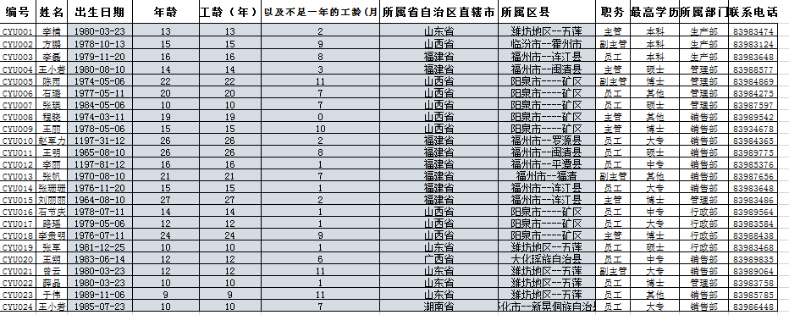
编号 | 姓名 | 性别 | 身份证号码 | 入职时间 | 出生日期 | 年龄 | 工龄（年） | 以及不足一年的工龄(月) | 所属省自治区直辖市 | 所属区县 | 职务 | 最高学历 | 所属部门 | 联系电话
CYU001 | 李楠 | 男 | 372229198003231215 | 2003-01-23 | 1980-03-23 | 45 | 22 | 7 | 山东省 | 潍坊地区--五莲 | 主管 | 本科 | 生产部 | 83983474
CYU002 | 方鹏 | 男 | 141082197810132134 | 2000-06-24 | 1978-10-13 | 46 | 25 | 2 | 山西省 | 临汾市--霍州市 | 副主管 | 本科 | 生产部 | 83983124
CYU003 | 李磊 | 男 | 350122197911201811 | 1999-07-23 | 1979-11-20 | 45 | 26 | 1 | 福建省 | 福州市--连江县 | 员工 | 本科 | 生产部 | 83983648
CYU004 | 王小若 | 女 | 350124198008101841 | 2001-12-26 | 1980-08-10 | 45 | 23 | 8 | 福建省 | 福州市--闽清县 | 主管 | 硕士 | 管理部 | 83988577
CYU005 | 陈雨 | 女 | 140303197405062320 | 1993-04-20 | 1974-05-06 | 51 | 32 | 5 | 山西省 | 阳泉市----矿区 | 副主管 | 博士 | 管理部 | 83984869
CYU006 | 石璐 | 女 | 140303197705110462 | 1995-08-28 | 1977-05-11 | 48 | 30 | 0 | 山西省 | 阳泉市----矿区 | 员工 | 其他 | 管理部 | 83984275
CYU007 | 张瑛 | 女 | 140303198405062320 | 2005-09-09 | 1984-05-06 | 41 | 20 | 0 | 山西省 | 阳泉市----矿区 | 员工 | 硕士 | 管理部 | 83987597
CYU008 | 程晓 | 女 | 140303197403110442 | 1997-03-30 | 1974-03-11 | 51 | 28 | 5 | 山西省 | 阳泉市----矿区 | 主管 | 其他 | 销售部 | 83989542
CYU009 | 王丽 | 女 | 140303197805062382 | 2000-05-31 | 1978-05-06 | 47 | 25 | 3 | 山西省 | 阳泉市----矿区 | 主管 | 博士 | 销售部 | 83934678
CYU010 | 赵军力 | 男 | 350123197311201811 | 1990-02-01 | 1973-11-20 | 51 | 35 | 7 | 福建省 | 福州市--罗源县 | 员工 | 大专 | 销售部 | 83984365
CYU011 | 王明 | 男 | 350124196508101850 | 1989-08-02 | 1965-08-10 | 60 | 36 | 1 | 福建省 | 福州市--闽清县 | 员工 | 硕士 | 销售部 | 83989775
CYU012 | 李丽 | 女 | 350128197811201824 | 2000-02-12 | 1978-11-20 | 46 | 25 | 7 | 福建省 | 福州市--平潭县 | 员工 | 中专 | 销售部 | 83985376
CYU013 | 张帆 | 女 | 350127197008101861 | 1994-09-04 | 1970-08-10 | 55 | 31 | 0 | 福建省 | 福州市--福清 | 副主管 | 其他 | 销售部 | 83987656
CYU014 | 张珊珊 | 女 | 350122197611201845 | 2001-02-24 | 1976-11-20 | 48 | 24 | 6 | 福建省 | 福州市--连江县 | 员工 | 大专 | 销售部 | 83983648
CYU015 | 刘丽丽 | 女 | 350122196408101841 | 1989-02-06 | 1964-08-10 | 61 | 36 | 7 | 福建省 | 福州市--连江县 | 主管 | 博士 | 管理部 | 83983486
CYU016 | 石节庆 | 男 | 140303197807110432 | 2002-02-24 | 1978-07-11 | 47 | 23 | 6 | 山西省 | 阳泉市----矿区 | 员工 | 中专 | 行政部 | 83989564
CYU017 | 路瑶 | 女 | 140303197905062320 | 2004-02-16 | 1979-05-06 | 46 | 21 | 7 | 山西省 | 阳泉市----矿区 | 员工 | 大专 | 行政部 | 83983584
CYU018 | 李贵明 | 男 | 140303197607110432 | 1991-07-09 | 1976-07-11 | 49 | 34 | 2 | 山西省 | 阳泉市----矿区 | 主管 | 博士 | 行政部 | 83988438
CYU019 | 张军 | 男 | 372229198112251215 | 2006-02-17 | 1981-12-25 | 43 | 19 | 7 | 山东省 | 潍坊地区--五莲 | 员工 | 硕士 | 行政部 | 83983468
CYU020 | 王朔 | 男 | 451229198306143235 | 2003-10-11 | 1983-06-14 | 42 | 21 | 11 | 广西省 | 大化瑶族自治县 | 员工 | 中专 | 销售部 | 83989835
CYU021 | 曾云 | 女 | 372229198003231205 | 2003-04-12 | 1980-03-23 | 45 | 22 | 5 | 山东省 | 潍坊地区--五莲 | 副主管 | 大专 | 销售部 | 83989064
CYU022 | 薛晶 | 女 | 372229198003231285 | 2006-02-13 | 1980-03-23 | 45 | 19 | 7 | 山东省 | 潍坊地区--五莲 | 员工 | 博士 | 管理部 | 83983758
CYU023 | 于伟 | 男 | 372229198911061217 | 2006-04-14 | 1989-11-06 | 35 | 19 | 5 | 山东省 | 潍坊地区--五莲 | 员工 | 其他 | 销售部 | 83985785
CYU024 | 王小若 | 女 | 431227198507235305 | 2005-08-15 | 1985-07-23 | 40 | 20 | 1 | 湖南省 | 怀化市--新晃侗族自治县 | 员工 | 大专 | 销售部 | 83986448

INDEX理解
已知列号
 | 1 | 2 | 3 | 4 | 5 | 6 | 7 |  | 列方向
1 |  |  |  |  |  |  |  |  |  | 知识点：INDEX函数。
2 |  |  |  |  |  |  |  |  |  | 特点：给出行或列号，在指定范围获取查找值。
3 |  |  |  |  |  |  |  | 400 | 400
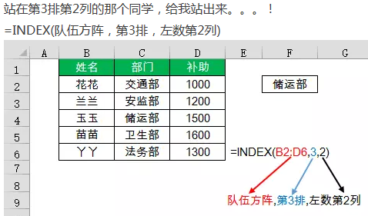
4
已知行号
5 |  |  |  | 电子表格
6 |  |  |  | 1000
7
8
9
10 |  |  |  |  |  |  |  |  | 1000
11
12
13
 |  |  |  | =INDEX(B2:H14,6,4)

 |  |  |  | 50

 |  |  |  | 50
 | INDEX(array,row_num,[column_num])
 | 返回单元格或数组中的数据或元素值，此元素由行号和列号的索引值来给定

动态查询产品价格
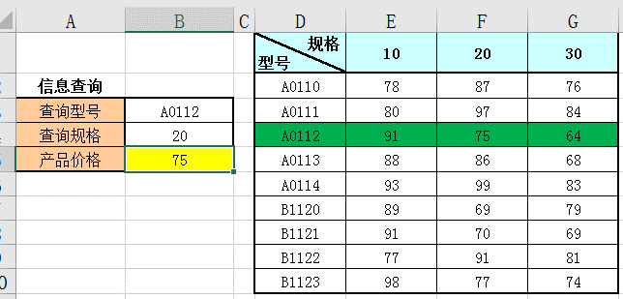
规格 型号 | 10 | 20 | 30 | 要求：动态计算产品价格。
A0110 | 78 | 87 | 76
A0111 | 80 | 97 | 84
A0112 | 91 | 75 | 64
A0113 | 88 | 86 | 68
A0114 | 93 | 99 | 83
B1120 | 89 | 69 | 79
B1121 | 91 | 70 | 69
B1122 | 77 | 91 | 81
B1123 | 98 | 77 | 74

信息查询
查询型号 | A0112 | MATCH(C15,B2:B10,0)
查询规格 | 20 | MATCH(C16,C1:E1,0)
产品价格 | 75 | INDEX(C2:E10,MATCH(C15,B2:B10,0),MATCH(C16,C1:E1,0))

OFFSET应用基础
OFFSET引用函数
OFFSET(reference,rows,cols,[height],[width])
以指定的引用为参照系，通过给定偏移量得到新的引用。返回的引用可以为一个单元格或单元格区域。并可以指定返回的行数或列数。
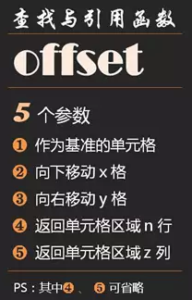
基本原理
基点 | reference |  |  | 公式： | =OFFSET(A5,2,2,5,3)=$C$7:$E$11
 | ROWS:2
 |  | 偏移后基点

COLUMNS:2 |  |  |  |  | HEIGHT:5 |  |  | #VALUE!

 |  |  |  |  |  |  |  | #VALUE!

 |  |  | WIDTH:3
以上图示为OFFSET常规偏移示例，函数结果为引用（REF）。
注意事项
1、首先必须注意，reference必须为引用（包括函数产生的三维引用），不能为常量或数组。
2、行偏移_rows、列偏移_cols为必须项，如省略必须用","逗号进行占位，缺省值为0(即不偏移)；行数_height和列数_width为可选项，可省略，缺省视为与基点相同。

常规应用
一、 | 基点与行数、列数的关系。
 | 通常情况下，如果基点以单元格区域作为引用范围，如果不指定行数或列数，系统默认是引用区域的行数和列数来确定结果。
 | 公式1 | =OFFSET(A5:C5,2,2) |  |  | 公式结果 |  | $C$7:$E$7
 | 公式2 | =OFFSET(A5,2,2,,3) |  |  | 公式结果 |  | $C$7:$E$7
 | 由于引用基点为A5:C5 3列区域，同时公式1中未指定行数或列数，所以最终结果仍然为3列区域，公式1与公式2结果相同，两者等价。

 | 公式3 | =OFFSET(A5:C9,2,2) |  |  | 公式结果 |  | $C$7:$E$11
 | 公式4 | =OFFSET(A5,2,2,5,3) |  |  | 公式结果 |  | $C$7:$E$11
 | 同理，公式3与公式4结果相同，两个公式等价。

二、 | 行数与列数对引用基点的影响。
 | 在上面的公式1和公式3中，都是引用基点为单元格区域引用，同时都未设置行数与列数的情况下的结果。 |  |  |  |  |  |  |  |  |  | 序号 | 姓名 | 工资
 | 但有时，基点为区域引用时，用户同时又指定了行数或(和)列数，那么用户必须清楚了解实际引用的基点区域，才能得出正确结果。 |  |  |  |  |  |  |  |  |  | 1 | A | 100
 | 例如已经定义名称 DATA： |  |  | =OFFSET应用基础!$P$32:$R$36 |  |  |  |  |  |  | 2 | B | 200
 | 例1：利用名称作为基点，得到右图的浅蓝色子区域公式： |  |  |  |  |  |  |  |  |  | 3 | C | 300
 | =OFFSET(DATA,1,,2) |  |  |  | 公式结果 |  | $P$33:$R$34 |  | 检验： | 1 | 4 | D | 400
 | 由于公式中指定了最终结果的行数(2)，未指定列数，那么公式实际上以P32:R32区域作为引用基点，公式等同于： |  |  |  |  |  |  |  |  |  | 5 | E | 500
 | 公式1 | =OFFSET(P32:R32,1,,2) |  |  | 公式2 | =OFFSET(P32,1,,2,3) |  |  | 检验： | 6

 | 例2：利用名称作为基点，得到右图中红色字体区域公式：
 | =OFFSET(DATA,2,1,3,2) |  |  |  | 公式结果 |  | $Q$34:$R$36 |  | 检验： | 1
 | 由于公式中指定了最终结果的行数(3)和列数(2)，那么系统只能将DATA中的左上角单元格(P32)作为引用基点，并不是整个DATA区域。
 | 公式等同于：
 | =OFFSET(P32,2,1,3,2) |  |  |  | 公式结果 |  | $Q$34:$R$36 |  | 检验： | 6

